상품제안서
다오르 뿌리는 모기퇴치 스프레이 60ml | 상품코드: F27572

 |  |  |  |  |  |  | 02-412-0044 | www.easy1.co.kr
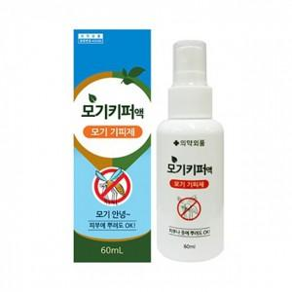

【상세/제작정보】 | 스티커 제작및 부착 비용 별도 문의.

【인쇄/포장옵션】 | 인쇄불가 / 포장지포장

【공급단가】 | 수량 | 120~ | 240~ | 600~ | 1,000~ | 3,000~
*VAT별도 | 단가 | 3,180원 | 3,120원 | 3,040원 | 2,990원 | 2,910원

【상품 URL】 | http://www.easy1.co.kr/src/goods_detail.php?gdno=27572

